Especificaciones Requeridas
FICHA TECNICA ESPECIFICACIONES REQUERIDAS
ITEM | ESPECIFICACIONES REQUERIDAS | CUMPLE | NO CUMPLE | registre # folios en la oferta que explican este contenido
 | RESPONSABILIDADES DEL PROPONENTE
1 | Garantizar Puesta en funcionamiento de un centro alterno de recuperación desastres CRD para el sistema productivo ERP / ISH MED de misión crítica SAP conforme a los requisitos técnicos.
2 | Deberá asignar un gerente de proyecto, que responda a los requerimientos del inc, de fácil contacto (no necesarimente debe permanecer en sitio )
3 | El monitoreo de la replicacion estará a cargo del proveedor
4 | Garantizar 2 Pruebas del funcionamiento del CRD durante la vigencia del contrato con acompañamiento y documentación por parte del proveedor
5 | Debera garantizar una plataforma alterna con las condiciones tecnicas suficientes que permitan la replica y la utilizacion del CRD de forma eficiente, este debe incluir el licenciamiento necesario, servidores de aplicación, servidor de base de datos, sistemas de almacenamiento, equipos de comunicación y 100% de los servicios : (Gerente de Proyecto, Consultoria de sistema operativo, base de datos db2, sistema SAP, comunicacones, Storage)
6 | Deberá contar con Infraestructura como Servicio sobre plataforma IBM Power con Procesadores como minimo Power7
7 | El proveedor deberá contar con los recursos de hardware suficientes para proveer el aprovisionamiento de capacidades, con el fin de ofrecer rápida respuesta al aumento de recurso de hardware en contingencia a solicitud (Memoria - Procesamiento - storage).
8 | Garantizar el 100% de la documentacion tecnica de las actividades de retorno en caso de uso de CRD posterior a la utilizacion del mismo.
9 | El proveedor debera garantizar un 99.9% de disponibilidad de la solución de contingencia ofertada. 1. Infraestructura de servidores 2. Canales de Comunicación 3. Software de Replicación
10 | Oferente estara a cargo de la administracion del sitio alterno.
11 | La oferta debe estimar los costos adicionales de almacenamiento, procesamiento y memoria en Gigas, los cuales podran ser utilizados a demanda por parte del INC.
12 | Proveer la infraestructura y recursos comprometidos, dentro del sitio y los tiempos establecidos en el alcance de esta propuesta.
13 | Asignar y tener disponibles los recursos en los tiempos establecidos en los alcances del servicio.
14 | Monitorear (Canal de Transferencia, Latencias y Cortes ) y ante la ocurrencia de problemas asegurar que éstos sean cerrados y documentados dentro de los criterios de Niveles de Servicio definidos.
15 | Informar al cliente oportunamente los procesos y procedimientos a seguir durante el desarrollo del proyecto
16 | Garantizar los niveles de seguridad que se requieran y que estén dentro del alcance contratado.
17 | Informar oportunamente al cliente sobre cualquier cambio que pueda afectar la disponibilidad de sus servicios.
18 | Proveer soporte en caso de problemas técnicos asociados a hardware y software incluidos dentro de la solución.
19 | Garantizar Instalacion de SAP Router en el sitio alterno para comunicaciones via internet.
20 | Tiempo de puesta en marcha del CRD 45 dias.
21 | Este servicio deberá ser administrado bajo la guía del conjunto de buenas prácticas para el manejo de la infraestructura y operación de las tecnologías de información –ITIL® (Information Technology Infrastructure Library).
22 | El oferente entregara de forma mensual el informe de gestion del CRD mediante el cual se garantiza la replica de forma permanente la cual debera estar lista para ser utilizada por el INC ante una emergencia.
24 | El oferente debe garantizar la funcionalidad permanente de la replica la integridad y confidencialidad de la informacion que conserva a través de la infraestructura ofertada.
25 | La plataforma alterna del proveedor debe disponer de la infraestructura suficiente y de herramientas que faciliten las pruebas en un ambiente controlado, la preparacion de dicho ambiente de pruebas esta 100% a cargo del oferente
26 | Cumplir las especificaciones de plataforma, procesador, almacenamiento, memoria etc esperados, DESCRIPCION SITUACION ESPERADA del anexo tecnico # 3.
27 | El proveedor debera presentar un cronograma de actividades de implementacion del servicio contratado
28 | Se debera entregar la información necesaria requeridad en la cual se describa la configuración tecnica de la solución DRP ofertada.

 | CARACTERISTICAS DEL DATA CENTER
29 | El datacenter de contingencia debe contar con certificación a nivel de procesos de Calidad ISO/IEC 270001-2005
30 | La especificaciones técnicas de infraestructura del datacenter de contingencia deben cumplir como mínimo con un TIER III
31 | El datacenter de contingencia debe contar con la arquitectura y la infraestructura necesaria para soportar la caída o ingreso a contingencia de los servicios criticos del negocio
32 | Todos los sistemas operativos, las aplicaciones soportadas, y los datos de usuarios finales deben estar disponibles 7x24x365

 | CARACTERISTICAS DEL SERVICIO
33 | El servicio de replicación debe como mínimo estar conformada por: 1. Infraestructura como servicio (IaaS) 2. Canales de Comunicación 3. Software de Replicación 4. Seguridad perimetral 5. Gestión y administración de todo el servicio
34 | La plataforma debe escalar mínimo a 22 Cores Power7.
35 | La plataforma debe escalar mínimo a 512 GB de RAM.
37 | El soporte del hardware y del software debe ser en modalidad 7x24x4.
38 | Flexibilidad para ofrecer capacidades de cómputo variables para condición de replicación y situación de pruebas o contingencia real.
39 | El proponente debe brindar su infraestructura con crecimiento por demanda 1. Procesamiento: Procesadores Power7 minimo 2. Storage: Storage Mínimo Storwize v-3700 3.Memoria.
40 | El Proponente debe realizar todas las gestiones necesarias para mantener la continuidad en la operación (disponibilidad y acceso a los servicios) dentro de parámetros adecuados de calidad, llevando para ello una supervisión y monitoreo de la infraestructura física, equipos activos de red, servidores y servicios en general, de tal manera que se garantice una operación normal con una disponibilidad de 7X24X365
41 | Deberá permitir la duplicación del entorno de producción en un servidor de respaldo en tiempo real sin pérdida de datos.
42 | El proveedor debera proponer una solucion de replica eficiente de tal manera que no afecte el el rendimiento del sistema principal
43 | Especificar el sistema propuesto de forma esquematica, indicando claramente la herramienta de replicación y como funcionará
44 | El oferente debe suministrar el 100% de los elementos necesarios para la replicacion al sitio alterno Los anterior se refiere a elementos de hardware, software y comunicaciones necesarios para garantizar la replicacion al sitio alterno
45 | Canal de Internet 10 MB minimo para conexión via SAP Router, el cual debe ser escalable
46 | Canal dedicado de comunicaciones entre el INC y el sitio alterno de 60 MB ( Replica y activacion CRD), escalable.
47 | Los tiempos de respuesta para las transacciones SAP no deben sobrepasar los 1000 ms en el CRD
48 | La replicación se realizará en tiempo real o como maximo de forma Asincronica con intervalos de 5 minutos.
49 | El RTO esperado una vez declarada la contingencia no debe ser mayor a 2 horas
50 | El RPO esperado una vez declarada la contingencia no debe ser 10 minutos
51 | Todas las tareas de instalacion y configuracion del sitio alterno, serán realizadas en un 100% por el proveedor
52 | En el extremo del INC no se cuenta con un equipo propio tipo Switchs Router para conexión MPLS, que reciba el enlace.
53 | 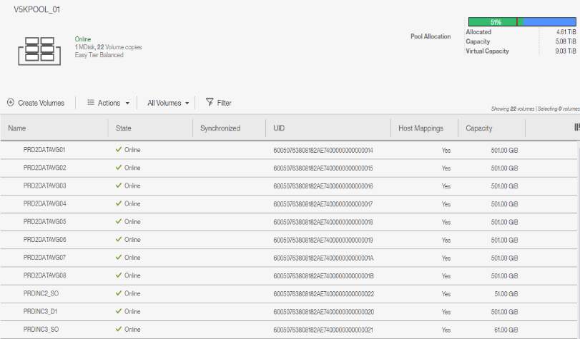 La configuracion del almacenamiento actual, distribuida al ERP es de la siguiente forma VER IMAGEN. Los IOPs. Minimos para la solucion es de 12000.
54 | El porcentaje de incremento de la información diario es de aproximadamente 56Mb
55 | Equipo de seguridad requeridos: Seguridad Perimetral, Firewalls etc y el rendimiento esperado al 100% de la infraestructura.
56 | En caso de contingencia el proponente debe garantizar el ingreso de por lo menos 500 Usuarios Concurrentes aproximadamente

